Estadísticas
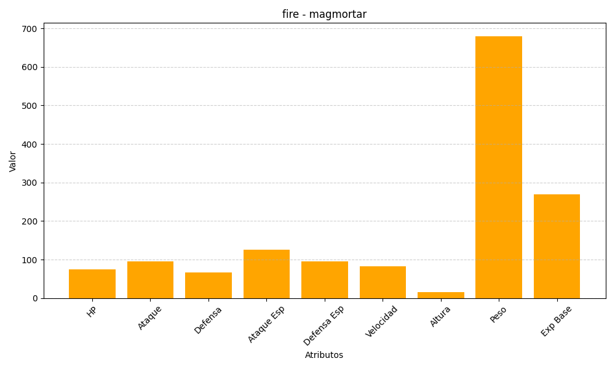
ID | Nombre | Tipo | HP | Ataque | Defensa | Ataque Especial | Defensa Especial | Velocidad | Altura | Peso | Experiencia Base
467 | magmortar | fire | 75 | 95 | 67 | 125 | 95 | 83 | 16 | 680 | 270

